Grille de lecture du Reporting
Taux de complétude moyen de l'agence sur l'ensemble des concours contrôlés

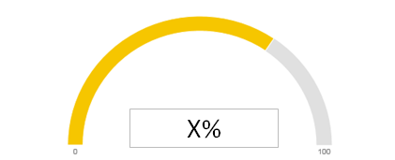

Graph Concours | Numéro Concours | DR | Agence | Document manquant | Tiers Bénéficiaire final | Commentaire Agent (responsable du versement dans ROME) | Commentaire CRC
 | XXX107201 | Océan Indien | XXXXX | Fiche Présentation Projet | CARITAS COMORES | A renseigner par l'agent
 | XXX107201 | Océan Indien | XXXXX | CR de CCR | CARITAS COMORES | A renseigner par l'agent
 | XXX107201 | Océan Indien | XXXXX | Note à l'instance de décision | CARITAS COMORES | A renseigner par l'agent

Ce reporting liste les documents manquants par concours ainsi que ses caractéristiques telles qu'elles sont enregistrées dans ROME

Ag COSTA RICA
REPORTING AGENCE COSTA RICA au 2021-11-26 sur la Complétude des Dossiers Permanents

Taux de complétude moyen de l'agence

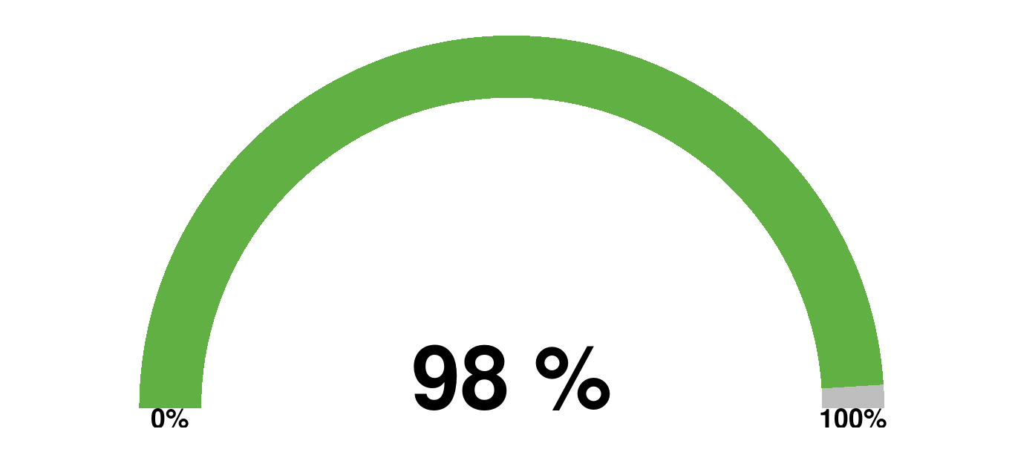

 |  |  |  |  |  |  | Murali

PROJET CCR1006 : BNCR/climat

 |  |  |  |  |  |  | Commentaire Agent (responsable du versement dans ROME)
Taux de complétude du concours (%) | Numéro Concours | DR | Agence | Document manquant | Tiers Bénéficiaire final | Périmètre/Alerte | Liste de choix de réponses | Commentaire libre | Commentaire CRC
0.92 | CCR100601 | DR AMERIQUE CENTRALE | COSTA RICA | Avis juridique | Banco Nacional de Costa Rica | Murali | 1- Régularisé dans ROME ( versé ; modification du nom et/ou du type de document…) |  | version de travail disponible dans ROME => à verser au DP

 |  |  |  |  |  |  | Commentaire Agent (responsable du versement dans ROME)
Taux de complétude du concours (%) | Numéro Concours | DR | Agence | Document manquant | Tiers Bénéficiaire final | Périmètre/Alerte | Liste de choix de réponses | Commentaire libre | Commentaire CRC
1.00 | CCR100603 | DR AMERIQUE CENTRALE | COSTA RICA |  | Banco Nacional de Costa Rica | GFD
 | CCR100603 | DR AMERIQUE CENTRALE | COSTA RICA |  | Banco Nacional de Costa Rica | GFD
 | CCR100603 | DR AMERIQUE CENTRALE | COSTA RICA |  | Banco Nacional de Costa Rica | GFD
 | CCR100603 | DR AMERIQUE CENTRALE | COSTA RICA |  | Banco Nacional de Costa Rica | GFD
 | CCR100603 | DR AMERIQUE CENTRALE | COSTA RICA |  | Banco Nacional de Costa Rica | GFD
 |  |  |  |  |  |  | Commentaire Agent (responsable du versement dans ROME)
Taux de complétude du concours (%) | Numéro Concours | DR | Agence | Document manquant | Tiers Bénéficiaire final | Périmètre/Alerte | Liste de choix de réponses | Commentaire libre | Commentaire CRC
1.00 | CCR100602 | DR AMERIQUE CENTRALE | COSTA RICA |  | Banco Nacional de Costa Rica
 | CCR100602 | DR AMERIQUE CENTRALE | COSTA RICA |  | Banco Nacional de Costa Rica
 | CCR100602 | DR AMERIQUE CENTRALE | COSTA RICA |  | Banco Nacional de Costa Rica
 | CCR100602 | DR AMERIQUE CENTRALE | COSTA RICA |  | Banco Nacional de Costa Rica
 | CCR100602 | DR AMERIQUE CENTRALE | COSTA RICA |  | Banco Nacional de Costa Rica

PROJET CCR1011 : PrPP Décarbonation

 |  |  |  |  |  |  | Commentaire Agent (responsable du versement dans ROME)
Taux de complétude du concours (%) | Numéro Concours | DR | Agence | Document manquant | Tiers Bénéficiaire final | Périmètre/Alerte | Liste de choix de réponses | Commentaire libre | Commentaire CRC
1.00 | CCR101102 | DR AMERIQUE CENTRALE | COSTA RICA |  | République du Costa Rica
 | CCR101102 | DR AMERIQUE CENTRALE | COSTA RICA |  | République du Costa Rica
 | CCR101102 | DR AMERIQUE CENTRALE | COSTA RICA |  | République du Costa Rica
 | CCR101102 | DR AMERIQUE CENTRALE | COSTA RICA |  | République du Costa Rica
 | CCR101102 | DR AMERIQUE CENTRALE | COSTA RICA |  | République du Costa Rica

Ag CUBA
REPORTING AGENCE CUBA au 2021-11-26 sur la Complétude des Dossiers Permanents

Taux de complétude moyen de l'agence

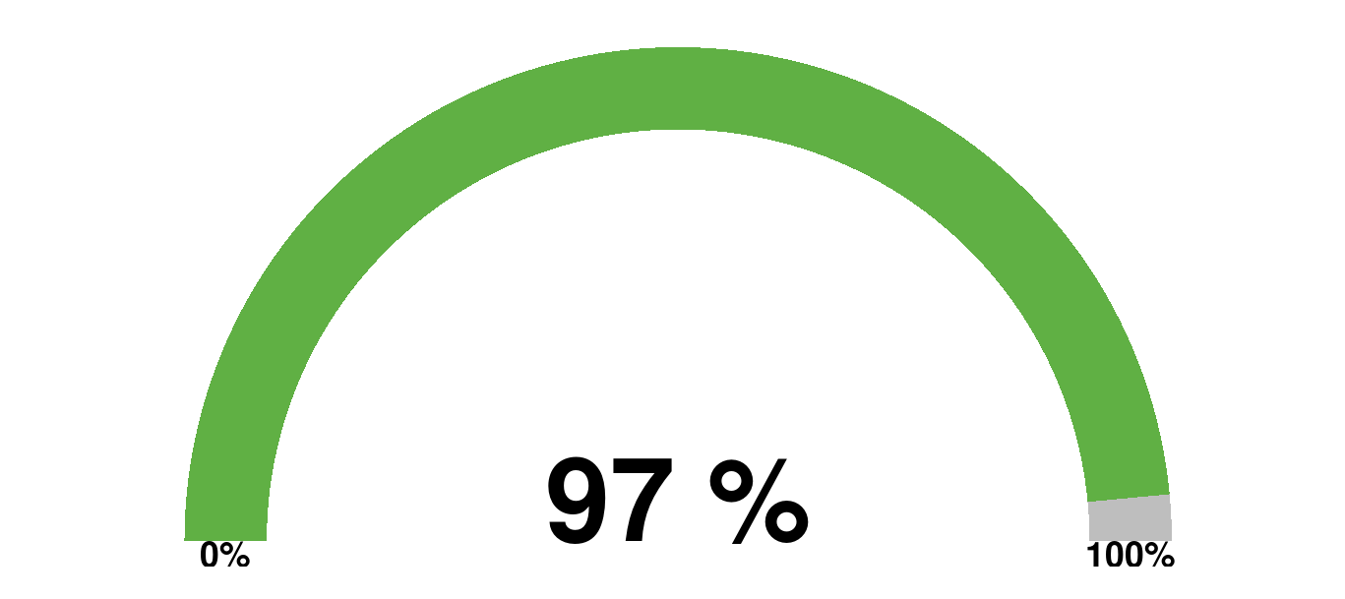

PROJET CCU1003 : PRODEGAN

 |  |  |  |  |  |  | Commentaire Agent (responsable du versement dans ROME)
Taux de complétude du concours (%) | Numéro Concours | DR | Agence | Document manquant | Tiers Bénéficiaire final | Périmètre/Alerte | Liste de choix de réponses | Commentaire libre | Commentaire CRC
1.00 | CCU100301 | DR AMERIQUE CENTRALE | CUBA |  | République de Cuba
 | CCU100301 | DR AMERIQUE CENTRALE | CUBA |  | République de Cuba
 | CCU100301 | DR AMERIQUE CENTRALE | CUBA |  | République de Cuba
 | CCU100301 | DR AMERIQUE CENTRALE | CUBA |  | République de Cuba
 | CCU100301 | DR AMERIQUE CENTRALE | CUBA |  | République de Cuba

PROJET CCU1004 : Facilité LAIF

 |  |  |  |  |  |  | Commentaire Agent (responsable du versement dans ROME)
Taux de complétude du concours (%) | Numéro Concours | DR | Agence | Document manquant | Tiers Bénéficiaire final | Périmètre/Alerte | Liste de choix de réponses | Commentaire libre | Commentaire CRC
1.00 | CCU100401 | DR AMERIQUE CENTRALE | CUBA |  | République de Cuba | GFD
 | CCU100401 | DR AMERIQUE CENTRALE | CUBA |  | République de Cuba | GFD
 | CCU100401 | DR AMERIQUE CENTRALE | CUBA |  | République de Cuba | GFD
 | CCU100401 | DR AMERIQUE CENTRALE | CUBA |  | République de Cuba | GFD
 | CCU100401 | DR AMERIQUE CENTRALE | CUBA |  | République de Cuba | GFD
 |  |  |  |  |  |  | Commentaire Agent (responsable du versement dans ROME)
Taux de complétude du concours (%) | Numéro Concours | DR | Agence | Document manquant | Tiers Bénéficiaire final | Périmètre/Alerte | Liste de choix de réponses | Commentaire libre | Commentaire CRC
1.00 | CCU100402 | DR AMERIQUE CENTRALE | CUBA |  | DUPRE Jean-Yves | GFD
 | CCU100402 | DR AMERIQUE CENTRALE | CUBA |  | DUPRE Jean-Yves | GFD
 | CCU100402 | DR AMERIQUE CENTRALE | CUBA |  | DUPRE Jean-Yves | GFD
 | CCU100402 | DR AMERIQUE CENTRALE | CUBA |  | DUPRE Jean-Yves | GFD
 | CCU100402 | DR AMERIQUE CENTRALE | CUBA |  | DUPRE Jean-Yves | GFD
 |  |  |  |  |  |  | Commentaire Agent (responsable du versement dans ROME)
Taux de complétude du concours (%) | Numéro Concours | DR | Agence | Document manquant | Tiers Bénéficiaire final | Périmètre/Alerte | Liste de choix de réponses | Commentaire libre | Commentaire CRC
1.00 | CCU100403 | DR AMERIQUE CENTRALE | CUBA |  | TRACTEBEL ENGINEERING | GFD
 | CCU100403 | DR AMERIQUE CENTRALE | CUBA |  | TRACTEBEL ENGINEERING | GFD
 | CCU100403 | DR AMERIQUE CENTRALE | CUBA |  | TRACTEBEL ENGINEERING | GFD
 | CCU100403 | DR AMERIQUE CENTRALE | CUBA |  | TRACTEBEL ENGINEERING | GFD
 | CCU100403 | DR AMERIQUE CENTRALE | CUBA |  | TRACTEBEL ENGINEERING | GFD
 |  |  |  |  |  |  | Commentaire Agent (responsable du versement dans ROME)
Taux de complétude du concours (%) | Numéro Concours | DR | Agence | Document manquant | Tiers Bénéficiaire final | Périmètre/Alerte | Liste de choix de réponses | Commentaire libre | Commentaire CRC
1.00 | CCU100405 | DR AMERIQUE CENTRALE | CUBA |  | DMI Associates | GFD
 | CCU100405 | DR AMERIQUE CENTRALE | CUBA |  | DMI Associates | GFD
 | CCU100405 | DR AMERIQUE CENTRALE | CUBA |  | DMI Associates | GFD
 | CCU100405 | DR AMERIQUE CENTRALE | CUBA |  | DMI Associates | GFD
 | CCU100405 | DR AMERIQUE CENTRALE | CUBA |  | DMI Associates | GFD
 |  |  |  |  |  |  | Commentaire Agent (responsable du versement dans ROME)
Taux de complétude du concours (%) | Numéro Concours | DR | Agence | Document manquant | Tiers Bénéficiaire final | Périmètre/Alerte | Liste de choix de réponses | Commentaire libre | Commentaire CRC
1.00 | CCU100406 | DR AMERIQUE CENTRALE | CUBA |  | STE FRANCAISE DE REALISATION ETUDES ET CONSEIL | GFD
 | CCU100406 | DR AMERIQUE CENTRALE | CUBA |  | STE FRANCAISE DE REALISATION ETUDES ET CONSEIL | GFD
 | CCU100406 | DR AMERIQUE CENTRALE | CUBA |  | STE FRANCAISE DE REALISATION ETUDES ET CONSEIL | GFD
 | CCU100406 | DR AMERIQUE CENTRALE | CUBA |  | STE FRANCAISE DE REALISATION ETUDES ET CONSEIL | GFD
 | CCU100406 | DR AMERIQUE CENTRALE | CUBA |  | STE FRANCAISE DE REALISATION ETUDES ET CONSEIL | GFD
 |  |  |  |  |  |  | Commentaire Agent (responsable du versement dans ROME)
Taux de complétude du concours (%) | Numéro Concours | DR | Agence | Document manquant | Tiers Bénéficiaire final | Périmètre/Alerte | Liste de choix de réponses | Commentaire libre | Commentaire CRC
1.00 | CCU100407 | DR AMERIQUE CENTRALE | CUBA |  | BRL INGENIERIE | GFD
 | CCU100407 | DR AMERIQUE CENTRALE | CUBA |  | BRL INGENIERIE | GFD
 | CCU100407 | DR AMERIQUE CENTRALE | CUBA |  | BRL INGENIERIE | GFD
 | CCU100407 | DR AMERIQUE CENTRALE | CUBA |  | BRL INGENIERIE | GFD
 | CCU100407 | DR AMERIQUE CENTRALE | CUBA |  | BRL INGENIERIE | GFD
 |  |  |  |  |  |  | Commentaire Agent (responsable du versement dans ROME)
Taux de complétude du concours (%) | Numéro Concours | DR | Agence | Document manquant | Tiers Bénéficiaire final | Périmètre/Alerte | Liste de choix de réponses | Commentaire libre | Commentaire CRC
1.00 | CCU100408 | DR AMERIQUE CENTRALE | CUBA |  | Fundacion Despacio | GFD
 | CCU100408 | DR AMERIQUE CENTRALE | CUBA |  | Fundacion Despacio | GFD
 | CCU100408 | DR AMERIQUE CENTRALE | CUBA |  | Fundacion Despacio | GFD
 | CCU100408 | DR AMERIQUE CENTRALE | CUBA |  | Fundacion Despacio | GFD
 | CCU100408 | DR AMERIQUE CENTRALE | CUBA |  | Fundacion Despacio | GFD
 |  |  |  |  |  |  | Commentaire Agent (responsable du versement dans ROME)
Taux de complétude du concours (%) | Numéro Concours | DR | Agence | Document manquant | Tiers Bénéficiaire final | Périmètre/Alerte | Liste de choix de réponses | Commentaire libre | Commentaire CRC
1.00 | CCU100409 | DR AMERIQUE CENTRALE | CUBA |  | Idom Ingeniería y Consultoría, SA | GFD
 | CCU100409 | DR AMERIQUE CENTRALE | CUBA |  | Idom Ingeniería y Consultoría, SA | GFD
 | CCU100409 | DR AMERIQUE CENTRALE | CUBA |  | Idom Ingeniería y Consultoría, SA | GFD
 | CCU100409 | DR AMERIQUE CENTRALE | CUBA |  | Idom Ingeniería y Consultoría, SA | GFD
 | CCU100409 | DR AMERIQUE CENTRALE | CUBA |  | Idom Ingeniería y Consultoría, SA | GFD
 |  |  |  |  |  |  | Commentaire Agent (responsable du versement dans ROME)
Taux de complétude du concours (%) | Numéro Concours | DR | Agence | Document manquant | Tiers Bénéficiaire final | Périmètre/Alerte | Liste de choix de réponses | Commentaire libre | Commentaire CRC
1.00 | CCU100410 | DR AMERIQUE CENTRALE | CUBA |  | Groupement SAFEGE Transitec Transamo DVDH | GFD
 | CCU100410 | DR AMERIQUE CENTRALE | CUBA |  | Groupement SAFEGE Transitec Transamo DVDH | GFD
 | CCU100410 | DR AMERIQUE CENTRALE | CUBA |  | Groupement SAFEGE Transitec Transamo DVDH | GFD
 | CCU100410 | DR AMERIQUE CENTRALE | CUBA |  | Groupement SAFEGE Transitec Transamo DVDH | GFD
 | CCU100410 | DR AMERIQUE CENTRALE | CUBA |  | Groupement SAFEGE Transitec Transamo DVDH | GFD
 |  |  |  |  |  |  | Commentaire Agent (responsable du versement dans ROME)
Taux de complétude du concours (%) | Numéro Concours | DR | Agence | Document manquant | Tiers Bénéficiaire final | Périmètre/Alerte | Liste de choix de réponses | Commentaire libre | Commentaire CRC
0.90 | CCU100411 | DR AMERIQUE CENTRALE | CUBA | Pouvoirs des signataires des actes | HYDEA SRL | GFD | 1- Régularisé dans ROME ( versé ; modification du nom et/ou du type de document…) | Y inclus dans l'offre

 |  |  |  |  |  |  | Commentaire Agent (responsable du versement dans ROME)
Taux de complétude du concours (%) | Numéro Concours | DR | Agence | Document manquant | Tiers Bénéficiaire final | Périmètre/Alerte | Liste de choix de réponses | Commentaire libre | Commentaire CRC
1.00 | CCU100412 | DR AMERIQUE CENTRALE | CUBA |  | STE FRANCAISE DE REALISATION ETUDES ET CONSEIL | GFD
 | CCU100412 | DR AMERIQUE CENTRALE | CUBA |  | STE FRANCAISE DE REALISATION ETUDES ET CONSEIL | GFD
 | CCU100412 | DR AMERIQUE CENTRALE | CUBA |  | STE FRANCAISE DE REALISATION ETUDES ET CONSEIL | GFD
 | CCU100412 | DR AMERIQUE CENTRALE | CUBA |  | STE FRANCAISE DE REALISATION ETUDES ET CONSEIL | GFD
 | CCU100412 | DR AMERIQUE CENTRALE | CUBA |  | STE FRANCAISE DE REALISATION ETUDES ET CONSEIL | GFD
 |  |  |  |  |  |  | Commentaire Agent (responsable du versement dans ROME)
Taux de complétude du concours (%) | Numéro Concours | DR | Agence | Document manquant | Tiers Bénéficiaire final | Périmètre/Alerte | Liste de choix de réponses | Commentaire libre | Commentaire CRC
0.90 | CCU100414 | DR AMERIQUE CENTRALE | CUBA | Pouvoirs des signataires des actes | 4AM Sociedad ANONIMA | GFD | 1- Régularisé dans ROME ( versé ; modification du nom et/ou du type de document…)

PROJET CCU1005 : Ferroviaire

 |  |  |  |  |  |  | Commentaire Agent (responsable du versement dans ROME)
Taux de complétude du concours (%) | Numéro Concours | DR | Agence | Document manquant | Tiers Bénéficiaire final | Périmètre/Alerte | Liste de choix de réponses | Commentaire libre | Commentaire CRC
1.00 | CCU100501 | DR AMERIQUE CENTRALE | CUBA |  | République de Cuba
 | CCU100501 | DR AMERIQUE CENTRALE | CUBA |  | République de Cuba
 | CCU100501 | DR AMERIQUE CENTRALE | CUBA |  | République de Cuba
 | CCU100501 | DR AMERIQUE CENTRALE | CUBA |  | République de Cuba
 | CCU100501 | DR AMERIQUE CENTRALE | CUBA |  | République de Cuba

PROJET CCU1008 : Finlay

 |  |  |  |  |  |  | Commentaire Agent (responsable du versement dans ROME)
Taux de complétude du concours (%) | Numéro Concours | DR | Agence | Document manquant | Tiers Bénéficiaire final | Périmètre/Alerte | Liste de choix de réponses | Commentaire libre | Commentaire CRC
0.92 | CCU100801 | DR AMERIQUE CENTRALE | CUBA | CR de CCR | République de Cuba |  | 1- Régularisé dans ROME ( versé ; modification du nom et/ou du type de document…)

PROJET CCU1009 : Post-Irma

 |  |  |  |  |  |  | Commentaire Agent (responsable du versement dans ROME)
Taux de complétude du concours (%) | Numéro Concours | DR | Agence | Document manquant | Tiers Bénéficiaire final | Périmètre/Alerte | Liste de choix de réponses | Commentaire libre | Commentaire CRC
1.00 | CCU100901 | DR AMERIQUE CENTRALE | CUBA |  | République de Cuba
 | CCU100901 | DR AMERIQUE CENTRALE | CUBA |  | République de Cuba
 | CCU100901 | DR AMERIQUE CENTRALE | CUBA |  | République de Cuba
 | CCU100901 | DR AMERIQUE CENTRALE | CUBA |  | République de Cuba
 | CCU100901 | DR AMERIQUE CENTRALE | CUBA |  | République de Cuba
 |  |  |  |  |  |  | Commentaire Agent (responsable du versement dans ROME)
Taux de complétude du concours (%) | Numéro Concours | DR | Agence | Document manquant | Tiers Bénéficiaire final | Périmètre/Alerte | Liste de choix de réponses | Commentaire libre | Commentaire CRC
0.83 | CCU100903 | DR AMERIQUE CENTRALE | CUBA | Fiche red-flag | République de Cuba | GFD | 1- Régularisé dans ROME ( versé ; modification du nom et/ou du type de document…) | Régularisation à posteriori; en cours de validation sous ROME
 |  |  |  |  |  | GFD
 |  |  |  |  |  | GFD
 |  |  |  |  |  | GFD
 |  |  |  |  |  | GFD

PROJET CCU1010 : MINSAP CV19R

 |  |  |  |  |  |  | Commentaire Agent (responsable du versement dans ROME)
Taux de complétude du concours (%) | Numéro Concours | DR | Agence | Document manquant | Tiers Bénéficiaire final | Périmètre/Alerte | Liste de choix de réponses | Commentaire libre | Commentaire CRC
1.00 | CCU101001 | DR AMERIQUE CENTRALE | CUBA |  | République de Cuba
 | CCU101001 | DR AMERIQUE CENTRALE | CUBA |  | République de Cuba
 | CCU101001 | DR AMERIQUE CENTRALE | CUBA |  | République de Cuba
 | CCU101001 | DR AMERIQUE CENTRALE | CUBA |  | République de Cuba
 | CCU101001 | DR AMERIQUE CENTRALE | CUBA |  | République de Cuba

PROJET CCU1014 : LAIF Région Centrale

 |  |  |  |  |  |  | Commentaire Agent (responsable du versement dans ROME)
Taux de complétude du concours (%) | Numéro Concours | DR | Agence | Document manquant | Tiers Bénéficiaire final | Périmètre/Alerte | Liste de choix de réponses | Commentaire libre | Commentaire CRC
0.83 | CCU101402 | DR AMERIQUE CENTRALE | CUBA | CR de CCR | République de Cuba | GFD | 1- Régularisé dans ROME ( versé ; modification du nom et/ou du type de document…)
 |  |  |  |  |  | GFD
 |  |  |  |  |  | GFD
 |  |  |  |  |  | GFD
 |  |  |  |  |  | GFD
 |  |  |  |  |  |  | Commentaire Agent (responsable du versement dans ROME)
Taux de complétude du concours (%) | Numéro Concours | DR | Agence | Document manquant | Tiers Bénéficiaire final | Périmètre/Alerte | Liste de choix de réponses | Commentaire libre | Commentaire CRC
0.83 | CCU101403 | DR AMERIQUE CENTRALE | CUBA | CR de CCR | CIRAD DG | GFD | 1- Régularisé dans ROME ( versé ; modification du nom et/ou du type de document…)
 |  |  |  |  |  | GFD
 |  |  |  |  |  | GFD
 |  |  |  |  |  | GFD
 |  |  |  |  |  | GFD

PROJET CCU1006 : Luyano CollecteurSud

 |  |  |  |  |  |  | Commentaire Agent (responsable du versement dans ROME)
Taux de complétude du concours (%) | Numéro Concours | DR | Agence | Document manquant | Tiers Bénéficiaire final | Périmètre/Alerte | Liste de choix de réponses | Commentaire libre | Commentaire CRC
0.92 | CCU100601 | DR AMERIQUE CENTRALE | CUBA | CR de CCR | République de Cuba |  | 1- Régularisé dans ROME ( versé ; modification du nom et/ou du type de document…)

PROJET CCU1012 : PRCC certification

 |  |  |  |  |  |  | Commentaire Agent (responsable du versement dans ROME)
Taux de complétude du concours (%) | Numéro Concours | DR | Agence | Document manquant | Tiers Bénéficiaire final | Périmètre/Alerte | Liste de choix de réponses | Commentaire libre | Commentaire CRC
1.00 | CCU101201 | DR AMERIQUE CENTRALE | CUBA |  | République de Cuba
 | CCU101201 | DR AMERIQUE CENTRALE | CUBA |  | République de Cuba
 | CCU101201 | DR AMERIQUE CENTRALE | CUBA |  | République de Cuba
 | CCU101201 | DR AMERIQUE CENTRALE | CUBA |  | République de Cuba
 | CCU101201 | DR AMERIQUE CENTRALE | CUBA |  | République de Cuba

PROJET CCU1015 : BANDEC

 |  |  |  |  |  |  | Commentaire Agent (responsable du versement dans ROME)
Taux de complétude du concours (%) | Numéro Concours | DR | Agence | Document manquant | Tiers Bénéficiaire final | Périmètre/Alerte | Liste de choix de réponses | Commentaire libre | Commentaire CRC
1.00 | CCU101501 | DR AMERIQUE CENTRALE | CUBA |  | Banco de Crédito y Comercio
 | CCU101501 | DR AMERIQUE CENTRALE | CUBA |  | Banco de Crédito y Comercio
 | CCU101501 | DR AMERIQUE CENTRALE | CUBA |  | Banco de Crédito y Comercio
 | CCU101501 | DR AMERIQUE CENTRALE | CUBA |  | Banco de Crédito y Comercio
 | CCU101501 | DR AMERIQUE CENTRALE | CUBA |  | Banco de Crédito y Comercio

Ag MEXIQUE
REPORTING AGENCE MEXIQUE au 2021-11-26 sur la Complétude des Dossiers Permanents

Taux de complétude moyen de l'agence

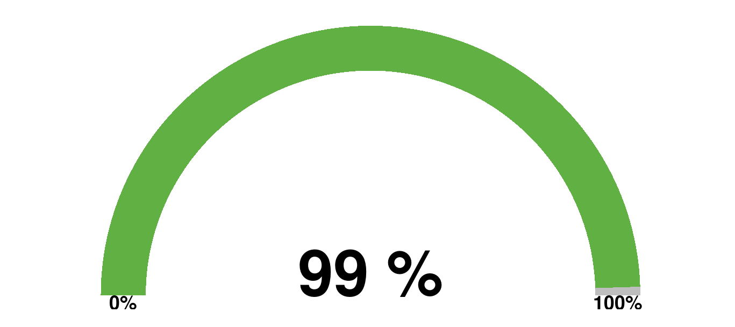

PROJET CMX1005 : Mexique Climat

 |  |  |  |  |  |  | Commentaire Agent (responsable du versement dans ROME)
Taux de complétude du concours (%) | Numéro Concours | DR | Agence | Document manquant | Tiers Bénéficiaire final | Périmètre/Alerte | Liste de choix de réponses | Commentaire libre | Commentaire CRC
1.00 | CMX100501 | DR AMERIQUE CENTRALE | MEXIQUE |  | ETAT FEDERAL DU MEXIQUE
 | CMX100501 | DR AMERIQUE CENTRALE | MEXIQUE |  | ETAT FEDERAL DU MEXIQUE
 | CMX100501 | DR AMERIQUE CENTRALE | MEXIQUE |  | ETAT FEDERAL DU MEXIQUE
 | CMX100501 | DR AMERIQUE CENTRALE | MEXIQUE |  | ETAT FEDERAL DU MEXIQUE
 | CMX100501 | DR AMERIQUE CENTRALE | MEXIQUE |  | ETAT FEDERAL DU MEXIQUE

PROJET CMX1012 : CFE Energies propres

 |  |  |  |  |  |  | Commentaire Agent (responsable du versement dans ROME)
Taux de complétude du concours (%) | Numéro Concours | DR | Agence | Document manquant | Tiers Bénéficiaire final | Pérazeazeimètre/Alerte | Liste de choix de réponses | Commentaire libre | Commentaire CRC
1.00 | CMX101202 | DR AMERIQUE CENTRALE | MEXIQUE |  | COMISION FEDERAL DE ELECTRICIDAD
 | CMX101202 | DR AMERIQUE CENTRALE | MEXIQUE |  | COMISION FEDERAL DE ELECTRICIDAD
 | CMX101202 | DR AMERIQUE CENTRALE | MEXIQUE |  | COMISION FEDERAL DE ELECTRICIDAD
 | CMX101202 | DR AMERIQUE CENTRALE | MEXIQUE |  | COMISION FEDERAL DE ELECTRICIDAD
 | CMX101202 | DR AMERIQUE CENTRALE | MEXIQUE |  | COMISION FEDERAL DE ELECTRICIDAD

PROJET CMX1013 : 2ème prêt climat

 |  |  |  |  |  |  | Commentaire Agent (responsable du versement dans ROME)
Taux de complétude du concours (%) | Numéro Concours | DR | Agence | Document manquant | Tiers Bénéficiaire final | Périmètre/Alerte | Liste de choix de réponses | Commentaire libre | Commentaire CRC
1.00 | CMX101301 | DR AMERIQUE CENTRALE | MEXIQUE |  | ETAT FEDERAL DU MEXIQUE
 | CMX101301 | DR AMERIQUE CENTRALE | MEXIQUE |  | ETAT FEDERAL DU MEXIQUE
 | CMX101301 | DR AMERIQUE CENTRALE | MEXIQUE |  | ETAT FEDERAL DU MEXIQUE
 | CMX101301 | DR AMERIQUE CENTRALE | MEXIQUE |  | ETAT FEDERAL DU MEXIQUE
 | CMX101301 | DR AMERIQUE CENTRALE | MEXIQUE |  | ETAT FEDERAL DU MEXIQUE
 |  |  |  |  |  |  | Commentaire Agent (responsable du versement dans ROME)
Taux de complétude du concours (%) | Numéro Concours | DR | Agence | Document manquant | Tiers Bénéficiaire final | Périmètre/Alerte | Liste de choix de réponses | Commentaire libre | Commentaire CRC
1.00 | CMX101302 | DR AMERIQUE CENTRALE | MEXIQUE |  | ETAT FEDERAL DU MEXIQUE | GFD
 | CMX101302 | DR AMERIQUE CENTRALE | MEXIQUE |  | ETAT FEDERAL DU MEXIQUE | GFD
 | CMX101302 | DR AMERIQUE CENTRALE | MEXIQUE |  | ETAT FEDERAL DU MEXIQUE | GFD
 | CMX101302 | DR AMERIQUE CENTRALE | MEXIQUE |  | ETAT FEDERAL DU MEXIQUE | GFD
 | CMX101302 | DR AMERIQUE CENTRALE | MEXIQUE |  | ETAT FEDERAL DU MEXIQUE | GFD

PROJET CMX1018 : BioMex

 |  |  |  |  |  |  | Commentaire Agent (responsable du versement dans ROME)
Taux de complétude du concours (%) | Numéro Concours | DR | Agence | Document manquant | Tiers Bénéficiaire final | Périmètre/Alerte | Liste de choix de réponses | Commentaire libre | Commentaire CRC
1.00 | CMX101801 | DR AMERIQUE CENTRALE | MEXIQUE |  | ETAT FEDERAL DU MEXIQUE
 | CMX101801 | DR AMERIQUE CENTRALE | MEXIQUE |  | ETAT FEDERAL DU MEXIQUE
 | CMX101801 | DR AMERIQUE CENTRALE | MEXIQUE |  | ETAT FEDERAL DU MEXIQUE
 | CMX101801 | DR AMERIQUE CENTRALE | MEXIQUE |  | ETAT FEDERAL DU MEXIQUE
 | CMX101801 | DR AMERIQUE CENTRALE | MEXIQUE |  | ETAT FEDERAL DU MEXIQUE

PROJET CMX1020 : Eau Mexique

 |  |  |  |  |  |  | Commentaire Agent (responsable du versement dans ROME)
Taux de complétude du concours (%) | Numéro Concours | DR | Agence | Document manquant | Tiers Bénéficiaire final | Périmètre/Alerte | Liste de choix de réponses | Commentaire libre | Commentaire CRC
1.00 | CMX102001 | DR AMERIQUE CENTRALE | MEXIQUE |  | ETAT FEDERAL DU MEXIQUE
 | CMX102001 | DR AMERIQUE CENTRALE | MEXIQUE |  | ETAT FEDERAL DU MEXIQUE
 | CMX102001 | DR AMERIQUE CENTRALE | MEXIQUE |  | ETAT FEDERAL DU MEXIQUE
 | CMX102001 | DR AMERIQUE CENTRALE | MEXIQUE |  | ETAT FEDERAL DU MEXIQUE
 | CMX102001 | DR AMERIQUE CENTRALE | MEXIQUE |  | ETAT FEDERAL DU MEXIQUE

PROJET CMX1022 : FIRA

 |  |  |  |  |  |  | Commentaire Agent (responsable du versement dans ROME)
Taux de complétude du concours (%) | Numéro Concours | DR | Agence | Document manquant | Tiers Bénéficiaire final | Périmètre/Alerte | Liste de choix de réponses | Commentaire libre | Commentaire CRC
1.00 | CMX102202 | DR AMERIQUE CENTRALE | MEXIQUE |  | Fondo Especial para Fínanciamentos Agropecuarios | GFD
 | CMX102202 | DR AMERIQUE CENTRALE | MEXIQUE |  | Fondo Especial para Fínanciamentos Agropecuarios | GFD
 | CMX102202 | DR AMERIQUE CENTRALE | MEXIQUE |  | Fondo Especial para Fínanciamentos Agropecuarios | GFD
 | CMX102202 | DR AMERIQUE CENTRALE | MEXIQUE |  | Fondo Especial para Fínanciamentos Agropecuarios | GFD
 | CMX102202 | DR AMERIQUE CENTRALE | MEXIQUE |  | Fondo Especial para Fínanciamentos Agropecuarios | GFD
 |  |  |  |  |  |  | Commentaire Agent (responsable du versement dans ROME)
Taux de complétude du concours (%) | Numéro Concours | DR | Agence | Document manquant | Tiers Bénéficiaire final | Périmètre/Alerte | Liste de choix de réponses | Commentaire libre | Commentaire CRC
1.00 | CMX102203 | DR AMERIQUE CENTRALE | MEXIQUE |  | Fondo Especial para Fínanciamentos Agropecuarios
 | CMX102203 | DR AMERIQUE CENTRALE | MEXIQUE |  | Fondo Especial para Fínanciamentos Agropecuarios
 | CMX102203 | DR AMERIQUE CENTRALE | MEXIQUE |  | Fondo Especial para Fínanciamentos Agropecuarios
 | CMX102203 | DR AMERIQUE CENTRALE | MEXIQUE |  | Fondo Especial para Fínanciamentos Agropecuarios
 | CMX102203 | DR AMERIQUE CENTRALE | MEXIQUE |  | Fondo Especial para Fínanciamentos Agropecuarios

PROJET CMX1029 : CFE II

 |  |  |  |  |  |  | Commentaire Agent (responsable du versement dans ROME)
Taux de complétude du concours (%) | Numéro Concours | DR | Agence | Document manquant | Tiers Bénéficiaire final | Périmètre/Alerte | Liste de choix de réponses | Commentaire libre | Commentaire CRC
1.00 | CMX102902 | DR AMERIQUE CENTRALE | MEXIQUE |  | COMISION FEDERAL DE ELECTRICIDAD
 | CMX102902 | DR AMERIQUE CENTRALE | MEXIQUE |  | COMISION FEDERAL DE ELECTRICIDAD
 | CMX102902 | DR AMERIQUE CENTRALE | MEXIQUE |  | COMISION FEDERAL DE ELECTRICIDAD
 | CMX102902 | DR AMERIQUE CENTRALE | MEXIQUE |  | COMISION FEDERAL DE ELECTRICIDAD
 | CMX102902 | DR AMERIQUE CENTRALE | MEXIQUE |  | COMISION FEDERAL DE ELECTRICIDAD

PROJET CMX1032 : EnerMex

 |  |  |  |  |  |  | Commentaire Agent (responsable du versement dans ROME)
Taux de complétude du concours (%) | Numéro Concours | DR | Agence | Document manquant | Tiers Bénéficiaire final | Périmètre/Alerte | Liste de choix de réponses | Commentaire libre | Commentaire CRC
1.00 | CMX103201 | DR AMERIQUE CENTRALE | MEXIQUE |  | ETAT FEDERAL DU MEXIQUE
 | CMX103201 | DR AMERIQUE CENTRALE | MEXIQUE |  | ETAT FEDERAL DU MEXIQUE
 | CMX103201 | DR AMERIQUE CENTRALE | MEXIQUE |  | ETAT FEDERAL DU MEXIQUE
 | CMX103201 | DR AMERIQUE CENTRALE | MEXIQUE |  | ETAT FEDERAL DU MEXIQUE
 | CMX103201 | DR AMERIQUE CENTRALE | MEXIQUE |  | ETAT FEDERAL DU MEXIQUE

PROJET CMX1038 : Bioconnect

 |  |  |  |  |  |  | Commentaire Agent (responsable du versement dans ROME)
Taux de complétude du concours (%) | Numéro Concours | DR | Agence | Document manquant | Tiers Bénéficiaire final | Périmètre/Alerte | Liste de choix de réponses | Commentaire libre | Commentaire CRC
1.00 | CMX103801 | DR AMERIQUE CENTRALE | MEXIQUE |  | ETAT FEDERAL DU MEXIQUE
 | CMX103801 | DR AMERIQUE CENTRALE | MEXIQUE |  | ETAT FEDERAL DU MEXIQUE
 | CMX103801 | DR AMERIQUE CENTRALE | MEXIQUE |  | ETAT FEDERAL DU MEXIQUE
 | CMX103801 | DR AMERIQUE CENTRALE | MEXIQUE |  | ETAT FEDERAL DU MEXIQUE
 | CMX103801 | DR AMERIQUE CENTRALE | MEXIQUE |  | ETAT FEDERAL DU MEXIQUE

PROJET CMX1045 : Enermex II

 |  |  |  |  |  |  | Commentaire Agent (responsable du versement dans ROME)
Taux de complétude du concours (%) | Numéro Concours | DR | Agence | Document manquant | Tiers Bénéficiaire final | Périmètre/Alerte | Liste de choix de réponses | Commentaire libre | Commentaire CRC
1.00 | CMX104501 | DR AMERIQUE CENTRALE | MEXIQUE |  | ETAT FEDERAL DU MEXIQUE
 | CMX104501 | DR AMERIQUE CENTRALE | MEXIQUE |  | ETAT FEDERAL DU MEXIQUE
 | CMX104501 | DR AMERIQUE CENTRALE | MEXIQUE |  | ETAT FEDERAL DU MEXIQUE
 | CMX104501 | DR AMERIQUE CENTRALE | MEXIQUE |  | ETAT FEDERAL DU MEXIQUE
 | CMX104501 | DR AMERIQUE CENTRALE | MEXIQUE |  | ETAT FEDERAL DU MEXIQUE

PROJET CMX1052 : FUERZA MEXICO

 |  |  |  |  |  |  | Commentaire Agent (responsable du versement dans ROME)
Taux de complétude du concours (%) | Numéro Concours | DR | Agence | Document manquant | Tiers Bénéficiaire final | Périmètre/Alerte | Liste de choix de réponses | Commentaire libre | Commentaire CRC
1.00 | CMX105201 | DR AMERIQUE CENTRALE | MEXIQUE |  | Nacional Financiera
 | CMX105201 | DR AMERIQUE CENTRALE | MEXIQUE |  | Nacional Financiera
 | CMX105201 | DR AMERIQUE CENTRALE | MEXIQUE |  | Nacional Financiera
 | CMX105201 | DR AMERIQUE CENTRALE | MEXIQUE |  | Nacional Financiera
 | CMX105201 | DR AMERIQUE CENTRALE | MEXIQUE |  | Nacional Financiera

PROJET CMX1056 : CFE 3

 |  |  |  |  |  |  | Commentaire Agent (responsable du versement dans ROME)
Taux de complétude du concours (%) | Numéro Concours | DR | Agence | Document manquant | Tiers Bénéficiaire final | Périmètre/Alerte | Liste de choix de réponses | Commentaire libre | Commentaire CRC
1.00 | CMX105601 | DR AMERIQUE CENTRALE | MEXIQUE |  | COMISION FEDERAL DE ELECTRICIDAD
 | CMX105601 | DR AMERIQUE CENTRALE | MEXIQUE |  | COMISION FEDERAL DE ELECTRICIDAD
 | CMX105601 | DR AMERIQUE CENTRALE | MEXIQUE |  | COMISION FEDERAL DE ELECTRICIDAD
 | CMX105601 | DR AMERIQUE CENTRALE | MEXIQUE |  | COMISION FEDERAL DE ELECTRICIDAD
 | CMX105601 | DR AMERIQUE CENTRALE | MEXIQUE |  | COMISION FEDERAL DE ELECTRICIDAD

PROJET CMX1065 : PrPP FINANCES VERTES

 |  |  |  |  |  |  | Commentaire Agent (responsable du versement dans ROME)
Taux de complétude du concours (%) | Numéro Concours | DR | Agence | Document manquant | Tiers Bénéficiaire final | Périmètre/Alerte | Liste de choix de réponses | Commentaire libre | Commentaire CRC
1.00 | CMX106501 | DR AMERIQUE CENTRALE | MEXIQUE |  | ETAT FEDERAL DU MEXIQUE
 | CMX106501 | DR AMERIQUE CENTRALE | MEXIQUE |  | ETAT FEDERAL DU MEXIQUE
 | CMX106501 | DR AMERIQUE CENTRALE | MEXIQUE |  | ETAT FEDERAL DU MEXIQUE
 | CMX106501 | DR AMERIQUE CENTRALE | MEXIQUE |  | ETAT FEDERAL DU MEXIQUE
 | CMX106501 | DR AMERIQUE CENTRALE | MEXIQUE |  | ETAT FEDERAL DU MEXIQUE

PROJET CMX1074 : FIRA 2

 |  |  |  |  |  |  | Commentaire Agent (responsable du versement dans ROME)
Taux de complétude du concours (%) | Numéro Concours | DR | Agence | Document manquant | Tiers Bénéficiaire final | Périmètre/Alerte | Liste de choix de réponses | Commentaire libre | Commentaire CRC
0.92 | CMX107401 | DR AMERIQUE CENTRALE | MEXIQUE | Note levée des conditions suspensives à la signature-convention avec justificatifs | Fondo Especial para Fínanciamentos Agropecuarios |  | 1- Régularisé dans ROME ( versé ; modification du nom et/ou du type de document…) |  | version de travail disponible dans Rome => à verser au DP

PROJET CMX1058 : PrPP BIODIV & PROD

 |  |  |  |  |  |  | Commentaire Agent (responsable du versement dans ROME)
Taux de complétude du concours (%) | Numéro Concours | DR | Agence | Document manquant | Tiers Bénéficiaire final | Périmètre/Alerte | Liste de choix de réponses | Commentaire libre | Commentaire CRC
0.83 | CMX105801 | DR AMERIQUE CENTRALE | MEXIQUE | CR de CCR | ETAT FEDERAL DU MEXIQUE |  | 1- Régularisé dans ROME ( versé ; modification du nom et/ou du type de document…)
 | CMX105801 | DR AMERIQUE CENTRALE | MEXIQUE | Copie de la convention de rétrocession | ETAT FEDERAL DU MEXIQUE |  | 5- Documentation non exigible ( au regard des procédures de l’époque et/ou du produit ; dérogation obtenue…) |  | Pas de rétrocession

Agents resp versement ROME
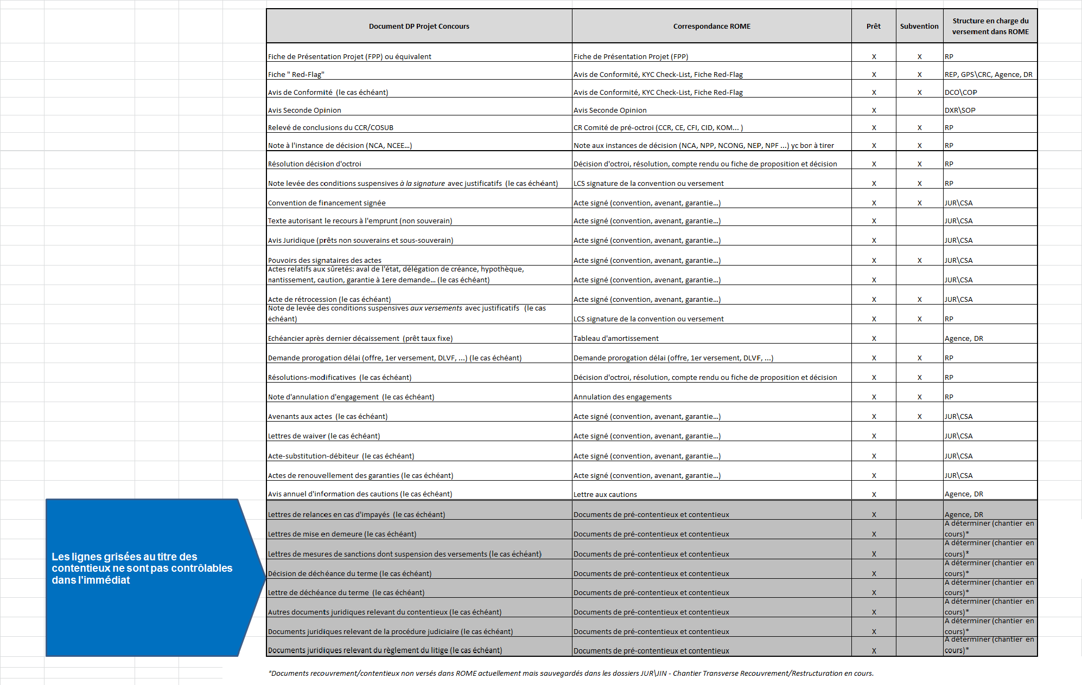

Données index_DocProjetConcou
